단위테스트
No. | Case | 시나리오 | 테스트 준비 | 예상 수행 결과 | 작성자 | 테스트 수행자 | 수행일 | 정상 | 오류 | 테스트 결과 | 조치 수행자 | 조치일자 | 오류사항 | 조치사항
1 | 로그인 | 1. 아이디와 암호를 입력한다. 2. 로그인 버튼을 클릭한다. | 사원데이터 | 아이디와 암호가 유효하면 로그인 성공을 하여 메인폼으로 이동하고, 유효하지 않은 경우 관련 메시지를 보여준다. | 신소연 | 신소연 | 2020-02-17 | O |  | 로그인을 했을 때 비밀번호 칸에서 엔터시 잘 로그인 되었고 틀린 비밀번호로 로그인했을때와 존재하지 않는 아이디로 로그인했을 때 "아이디 비밀번호를 확인해주세요"라고 잘 뜸
2 | 작업 시작 | 1. 원하는 작업을 선택한다 2. 작업을 시작한다 | 작업지시 데이터 | 작업을 시작하면 해당 로우의 색상이 변경되고 DB에 업데이트된다 유효하지 않는 경우 관련 메시지를 보여준다. | 신소연 | 신소연 | 2020-02-17 | O |  | 모든 데이터를 현장마감으로 하고 시작하였을 때 스크립트 오류가 뜨지 않았고 "작업지시를 선택해주세요" 라고 뜨고, 데이터를 선택해 작업을 시작하니 로우 색상이 변경되고 DB에 잘 업데이트 되었음 초마다 작업지시가 다시 불러왔지만 색상이 그대로 잘 적용되어있었음
3 | 기계 시작 | 1. 원하는 작업을 선택한다 2. 시작된 작업의 품목 및 계획 수량을 가져와 계획 수량만큼 생산한다. 3. 파일로 쓴다. | 작업지시 데이터 | 원하는 작업의 데이터를 갖는 파일이 원하는 위치에 생성되고 계획 수량 생산수량이 도달하면 기계가 자동 종료된다 기계가 시작되고 있을 때 버튼의 색상이 변경된다 | 신소연 | 김상영 | 2020-02-17 | o |  | 선택한 작업의 생산수량을 설정하고 생산을 시작했을때 진행 상태가 표시되고 생산이 완료되면 기계가 종료된다.
4 | 건조대차 로딩 | 1. 로딩할 성형대차를 선택한다 2. 옮겨타기 수량을 쓴다. 3. 옮겨타기버튼을 누른다. | 대차 데이터 | 성형대차는 언로딩되고 기록이 업데이트된다. 로딩된 대차는 적재상태가 되며 기록을 업데이트한다. | 신소연 | 신소연 | 2020-02-17 |  | O | 옮겨타기 수량을 0으로 했을 때 건조대차가 0개를 로딩하면서 건조대차가 대차 목록에서 없어짐 수량이 1개이상일 때는 옮겨타기가 잘 완료됨 | 신소연 | 2020-02-17 | 0개를 옮겨타기 했을 때 로딩이 가능함 | 0개일 경우 옮겨타기가 불가능하게 함
5 | 작업자 할당 | 1. 할당 대상 작업자에서 작업자를 선택한다. 2. 작업자 할당버튼을 누른다. | 작업자 데이터 | 작업자가 작업장에 할당되고 해당 이력이 DB에 기록된다. | 신소연 | 신소연 | 2020-02-17 |  | O | 작업장에 할당과 전체해제, 해제가 잘 되지만 해당 기능으로 로그인 제한이 되지 않음 | 신소연 | 2020-02-17 | 작업장에 할당이 되지 않아도 로그인이 됨 | 작업장에 할당이 되었을 경우에만 로그인하게함
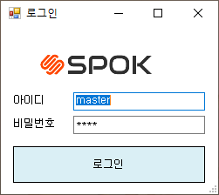
 | 로그인

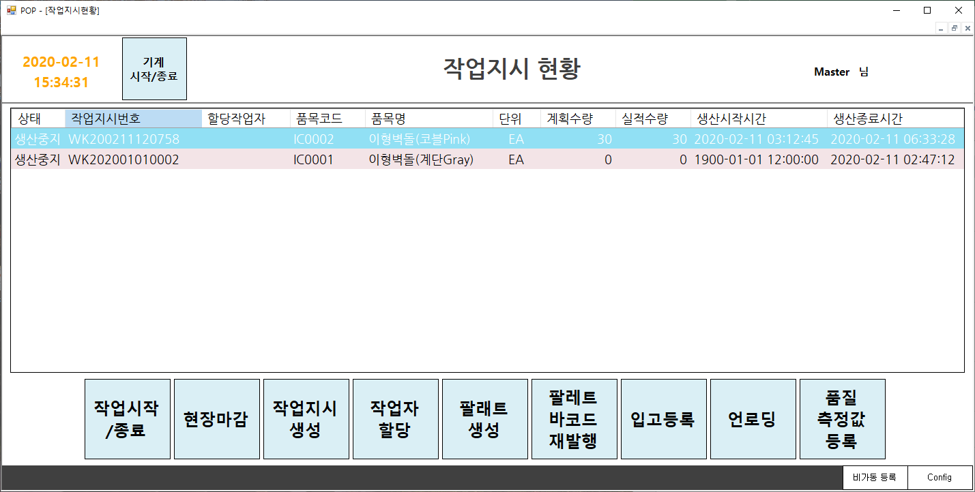
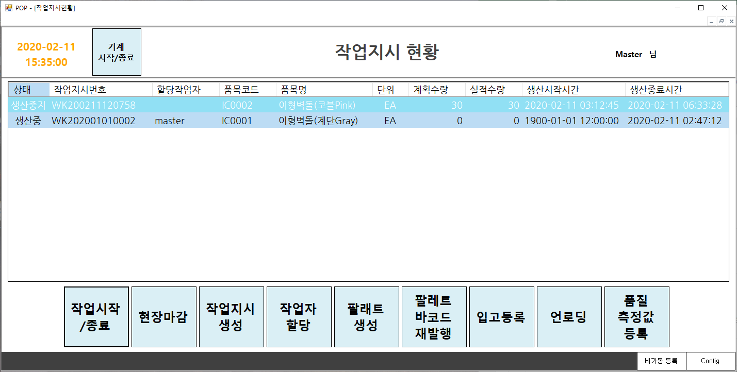
 | 작업시작

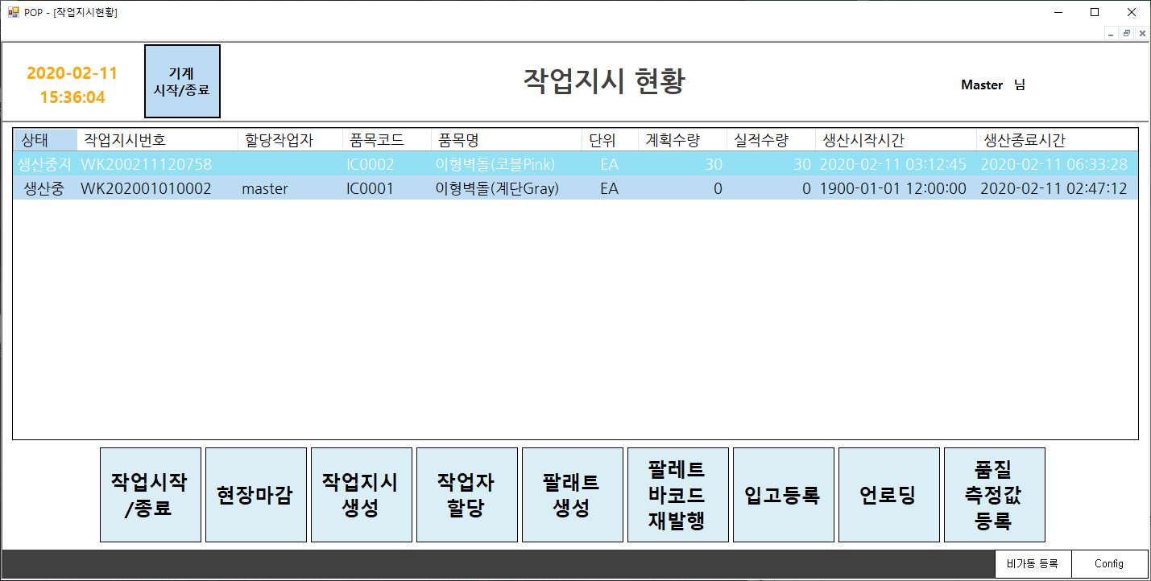
 | 기계시작

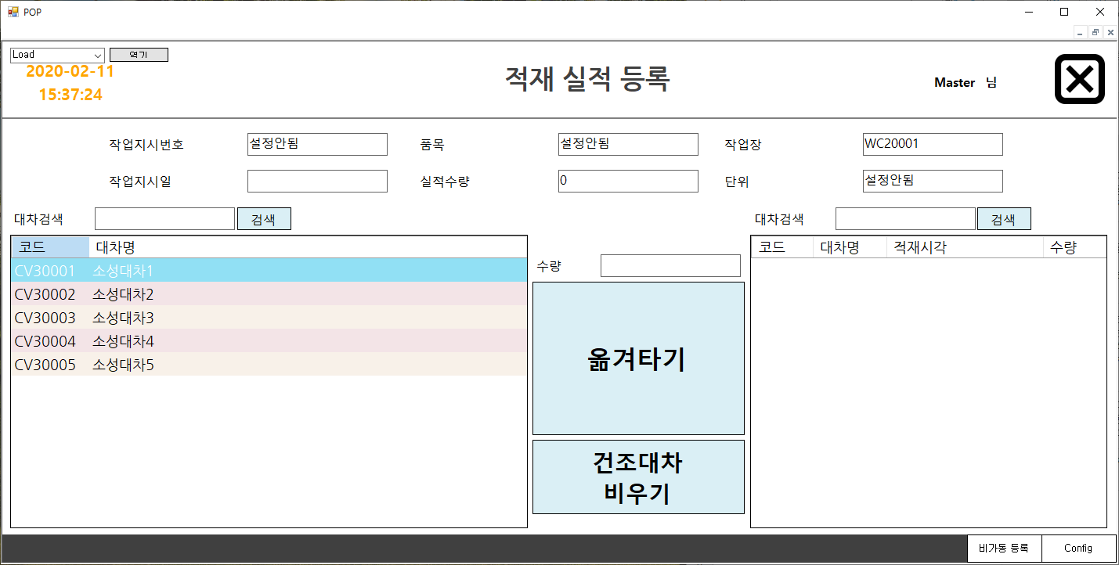
 | 건조대차 로딩

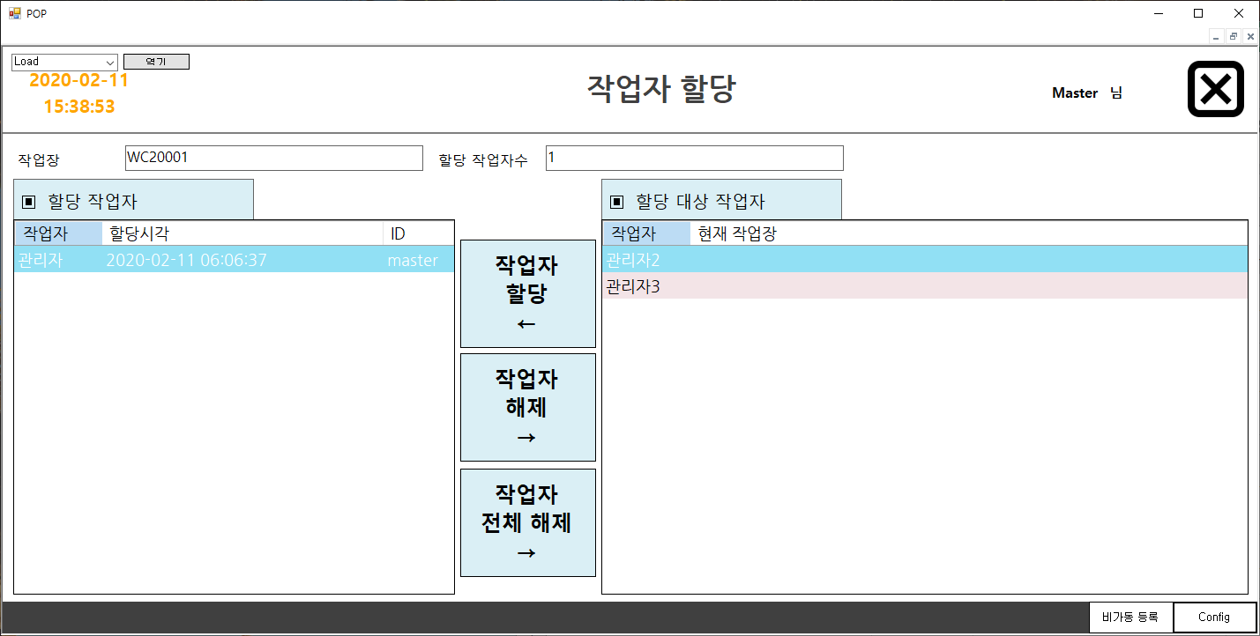
 | 작업자 할당

